Plan1
Orçamento de Produtos Para os Laboratórios Educacionais -FUCAPI

ITEM | Descrição do Produto | Modelo ou N° Catálago | Foto | QTY | 1-Fornecedor | 2-Fornecedor | 3-Fornecedor
1 | Dispositivo de interação com o ambiente | Sensor ultrassônico LV-EZ1 |  |  | Sparkfun | Laboratório de Garagem | Multilógica
2 | Dispositivo de interação com o ambiente | Leitor para RFID – ID-12 | 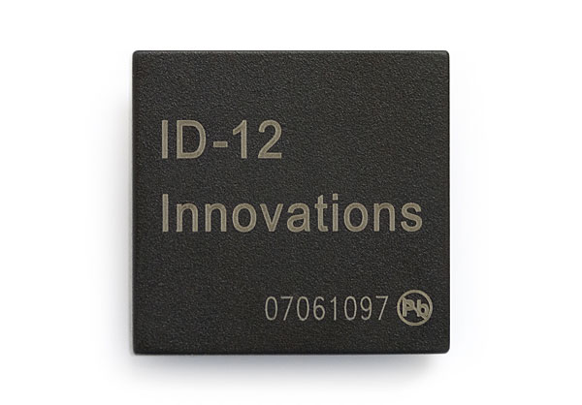 |  | Sparkfun | Multilógica | Robotshop
3 | Dispositivo de interação com o ambiente | Sensor de Movimento (Presença) | 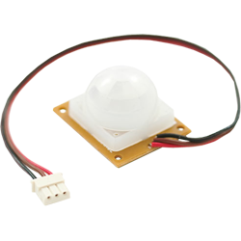 |  | Robocore | Multilógica | Laboratório de Garagem
4 | Dispositivo de interação com o ambiente | Sensor Infravermelho – Emissor | 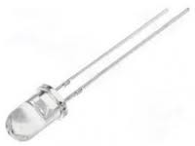 |  | Laboratório de Garagem | Solda Fria | Milcomp
5 | Dispositivo de interação com o ambiente | Sensor Infravermelho – Receptor | 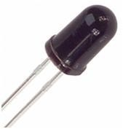 |  | Laborátorio de Garagem | Solda Fria | Milcomp
6 | Dispositivo de interação com o ambiente | LDR | 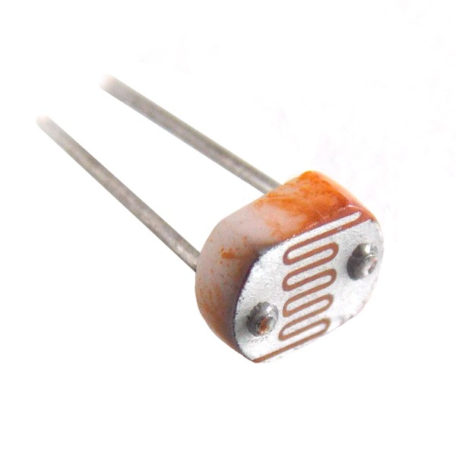 |  | Laboratório de Garagem | Solda Fria | Blucolor
7 | Fonte | 12 V/ 2A | 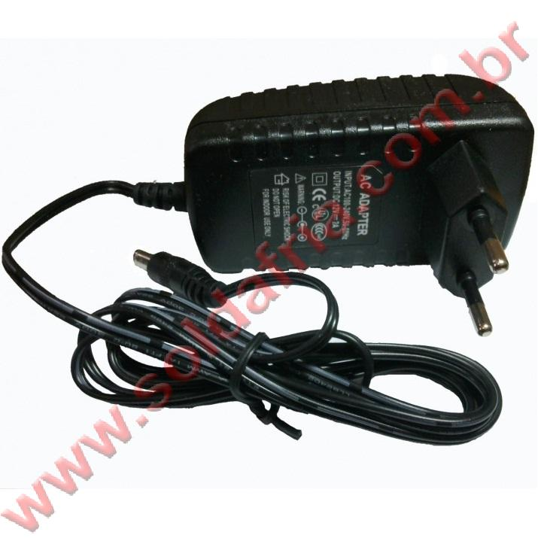 |  | MonitoreFacil | Solda Fria | Lenharo Mega Store
8 | Conector | JACK J4 2,1X5,5MM | 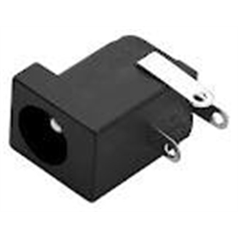 |  | Power Circuit | FJM Soft | Milcomp
9 | Micro retífica | RT650KA | 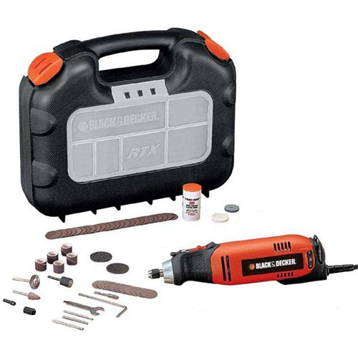 | 1 | Riparo | Loja do Mecânico | Ricardo Eletro

